Exerc1.Youtube
Fonte: | https://www.youtube.com/watch?v=7qOdbo-xPaA

Max | Z = 10x1 + 20x2 + 30x3

Sujeito a:
 | 2x1 + 2x2 + 4x3 <= 300
 | 4x2 + 3x3 <= 200
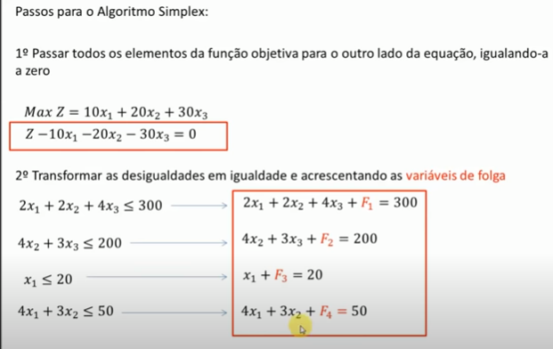
 | x1 <= 20
 | 4x1 + 3x2 <= 50
 | x1, x2, x3 >=0

1o Passar todos os elementos da função objetivo para o outro lado da equação igualando a zero

 | Z - 10x1 -20x2 -30x3 = 0

2o Transformar as desigualdades em igualdades e acrescentando as variáveis de folga
 | 2x1 + 2x2 + 4x3 <= 300 |  |  | 2x1 + 2x2 + 4x3 + vF1 = 300

 | 4x2 + 3x3 <= 200 |  |  | 4x2 + 3x3 + vF2 = 200

 | x1 <= 20 |  |  | x1 + vF3 = 20

 | 4x1 + 3x2 <= 50 |  |  | 4x1 + 3x2 + vF4 = 50

3o Preencher a tabela Simplex com os dados das equações

 | Eq. | x1 | x2 | x3 | vF1 | vF2 | vF3 | vF4 | LD [lado direito]
Z | 0 | -10 | -20 | -30 | 0 | 0 | 0 | 0 | 0
vF1 | 1 | 2 | 2 | 4 | 1 | 0 | 0 | 0 | 300
vF2 | 2 | 0 | 4 | 3 | 0 | 1 | 0 | 0 | 200
vF3 | 3 | 1 | 0 | 0 | 0 | 0 | 1 | 0 | 20
vF4 | 4 | 4 | 3 | 0 | 0 | 0 | 0 | 1 | 50

4o Escolher a Coluna Pivô: olhar na linha Z qual é o número mais negativo. Essa é a primeira Coluna pivô.

 | Eq. | x1 | x2 | x3 | vF1 | vF2 | vF3 | vF4 | LD [lado direito]
Z | 0 | -10 | -20 | -30 | 0 | 0 | 0 | 0 | 0
vF1 | 1 | 2 | 2 | 4 | 1 | 0 | 0 | 0 | 300
vF2 | 2 | 0 | 4 | 3 | 0 | 1 | 0 | 0 | 200
vF3 | 3 | 1 | 0 | 0 | 0 | 0 | 1 | 0 | 20
vF4 | 4 | 4 | 3 | 0 | 0 | 0 | 0 | 1 | 50

5o Escolher a Linha Pivô: menor resultado para LD / CP (com execeção da linha Z)

 | 300/4; 200/3; 20/0; 50/0;
 | 75 | 66.666666667
 | Eq. | x1 | x2 | x3 | vF1 | vF2 | vF3 | vF4 | LD [lado direito]
Z | 0 | -10 | -20 | -30 | 0 | 0 | 0 | 0 | 0
vF1 | 1 | 2 | 2 | 4 | 1 | 0 | 0 | 0 | 300 | 75
vF2 | 2 | 0 | 4 | 3 | 0 | 1 | 0 | 0 | 200 | 66.666666667
vF3 | 3 | 1 | 0 | 0 | 0 | 0 | 1 | 0 | 20 | #DIV/0!
vF4 | 4 | 4 | 3 | 0 | 0 | 0 | 0 | 1 | 50 | #DIV/0!

 |  |  | 3 é o número pivô. Interseção da coluna e linha pivô.

6o Dividir Linha Pivô pelo número Pivô. O resultado será colocado na nova linha x3.

 | Eq. | x1 | x2 | x3 | vF1 | vF2 | vF3 | vF4 | LD [lado direito]
Z | 0 | -10 | -20 | 0 | 0 | 0 | 0 | 0 | 0
vF1 | 1 | 2 | 2 | 0 | 1 | 0 | 0 | 0 | 300
x3 | 2 | 0 | 1.33 | 1 | 0 | 0.33 | 0 | 0 | 66.67 | 66.666666667
vF3 | 3 | 1 | 0 | 0 | 0 | 0 | 1 | 0 | 20
vF4 | 4 | 4 | 3 | 0 | 0 | 0 | 0 | 1 | 50

7a Novas linhas: Linha Antiga - (coeficiente Coluna Pivô) x Nova Linha Pivô

Z | 0 | -10 | -20 | -30 | 0 | 0 | 0 | 0 | 0
-(-30) | LP -> | 0 | 1.33 | 1 | 0 | 0.33 | 0 | 0 | 66.67
 | NL-> | 0 | 40 | 30 | 0 | 10 | 0 | 0 | 2000
 |  | -10 | 20 | 0 |  | 10 |  |  | 2000
vF1 | 1 | 2 | 2 | 4 | 1 | 0 | 0 | 0 | 300
-(4) | LP -> | 0 | 1.33 | 1 | 0 | 0.33 | 0 | 0 | 66.67
 | NL-> | 2 | -3.33 | 0 | 1 | -1.33 | 0 | 0 | 33.33

vF3 | 3 | 1 | 0 | 0 | 0 | 0 | 1 | 0 | 20
0 | LP -> | 0 | 1.33 | 1 | 0 | 0.33 | 0 | 0 | 66.67
 | NL-> | 1 | 0 | 0 | 0 | 0 | 1 | 0 | 20
 |  | 1
vF4 | 4 | 4 | 3 | 0 | 0 | 0 | 0 | 1 | 50
0 | LP -> | 0 | 1.33 | 1 | 0 | 0.33 | 0 | 0 | 66.67
 | NL-> | 4 | 3 | 0 | 0 | 0 | 0 | 1 | 50

8a) Teste de Otimalidade - A solução é ótima se e somente se cada coeficiente da eq. (0) for não-negativo

 | Eq. | x1 | x2 | x3 | vF1 | vF2 | vF3 | vF4 | LD [lado direito]
Z | 0 | -10 | 20 | 0 | 0 | 10 | 0 | 0 | 2000
vF1 | 1 | 2 | -3.33 | 0 | 1 | -1.33 | 0 | 0 | 33.33
x3 | 2 | 0 | 1.33 | 1 | 0 | 0.33 | 0 | 0 | 66.67
vF3 | 3 | 1 | 0 | 0 | 0 | 0 | 1 | 0 | 20
vF4 | 4 | 4 | 3 | 0 | 0 | 0 | 0 | 1 | 50
 | Ainda tenho valor negativo na linha de Z. Então preciso repetir processo para está coluna até torná-al positiva
 | Não acabou ...
Repito processo a partir do passo 4
4o Escolher a Coluna Pivô: olhar na linha Z qual é o número mais negativo. Essa é a primeira Coluna pivô.

 | Eq. | x1 | x2 | x3 | vF1 | vF2 | vF3 | vF4 | LD [lado direito]
Z | 0 | -10 | 20 | 0 | 0 | 10 | 0 | 0 | 2000
vF1 | 1 | 2 | -3.33 | 0 | 1 | -1.33 | 0 | 0 | 33.33
x3 | 2 | 0 | 1.33 | 1 | 0 | 0.33 | 0 | 0 | 66.67
vF3 | 3 | 1 | 0 | 0 | 0 | 0 | 1 | 0 | 20
vF4 | 4 | 4 | 3 | 0 | 0 | 0 | 0 | 1 | 50

5o Escolher a Linha Pivô: menor resultado para LD / CP (com execeção da linha Z)

vF1 | (100/3)/2 | 16.666666667
x3 | (200/3)/0 | 0
vF3 | 20/1 | 20
vF4 | 50/4 | 12.5

 | Eq. | x1 | x2 | x3 | vF1 | vF2 | vF3 | vF4 | LD [lado direito]
Z | 0 | -10 | 20 | 0 | 0 | 10 | 0 | 0 | 2000
vF1 | 1 | 2 | -3.33 | 0 | 1 | -1.33 | 0 | 0 | 33.33 | 16.666666667
x3 | 2 | 0 | 1.33 | 1 | 0 | 0.33 | 0 | 0 | 66.67 | #DIV/0!
vF3 | 3 | 1 | 0 | 0 | 0 | 0 | 1 | 0 | 20 | 20
vF4 | 4 | 4 | 3 | 0 | 0 | 0 | 0 | 1 | 50 | 12.5

6o Dividir Linha Pivô pelo número Pivô. O resultado será colocado na nova linha vF4.

 | Eq. | x1 | x2 | x3 | vF1 | vF2 | vF3 | vF4 | LD [lado direito]
Z | 0 | -10 | 20 | 0 | 0 | 10 | 0 | 0 | 2000
vF1 | 1 | 2 | -3.33 | 0 | 1 | -1.33 | 0 | 0 | 33.33
x3 | 2 | 0 | 1.33 | 1 | 0 | 0.33 | 0 | 0 | 66.67
vF3 | 3 | 1 | 0 | 0 | 0 | 0 | 1 | 0 | 20
vF4 | 4 | 1 | 0.75 | 0 | 0 | 0 | 0 | 0.25 | 12.5
pivo = | 4

7a Novas linhas: Linha Antiga - (coeficiente Coluna Pivô) x Nova Linha Pivô

Z | 0 | -10 | 20 | 0 | 0 | 10 | 0 | 0 | 2000
-10 | LP --> | 1 | 0.75 | 0 | 0 | 0 | 0 | 0.25 | 12.5
 | NL | 0 | 27.5 | 0 | 0 | 10 | 0 | 2.5 | 2125

vF1 | 1 | 2 | -3.33 | 0 | 1 | -1.33 | 0 | 0 | 33.33
2 | LP --> | 1 | 0.75 | 0 | 0 | 0 | 0 | 0.25 | 12.5
 | NL | 0 | -4.83 | 0 | 1 | -1.33 | 0 | -0.5 | 8.33

x3 | 2 | 0 | 1.33 | 1 | 0 | 0.33 | 0 | 0 | 66.67
0 | LP --> | 1 | 0.75 | 0 | 0 | 0 | 0 | 0.25 | 12.5
 | NL | 0 | 1.33 | 1 | 0 | 0.33 | 0 | 0 | 66.67

vF3 | 3 | 1 | 0 | 0 | 0 | 0 | 1 | 0 | 20
1 | LP --> | 1 | 0.75 | 0 | 0 | 0 | 0 | 0.25 | 12.5
 | NL | 0 | -0.75 | 0 | 0 | 0 | 1 | -0.25 | 7.5

 | Eq. | x1 | x2 | x3 | vF1 | vF2 | vF3 | vF4 | LD [lado direito]
Z | 0 | 0 | 27.5 | 0 | 0 | 10 | 0 | 2.5 | 2125
vF1 | 1 | 0 | -4.83 | 0 | 1 | -1.33 | 0 | -0.5 | 8.33
x3 | 2 | 0 | 1.33 | 1 | 0 | 0.33 | 0 | 0 | 66.67
vF3 | 3 | 0 | -0.75 | 0 | 0 | 0 | 1 | -0.25 | 7.5
x1 | 4 | 1 | 0.75 | 0 | 0 | 0 | 0 | 0.25 | 12.5

8a) Teste de Otimalidade - A solução é ótima se e somente se cada coeficiente da eq. (0) for não-negativo
 |  |  | Sim, a solução é ótima e possui os seguintes resultados
Max Z = | 2125
x1 = | 12.5 | ou '25/2
x2 = | 0 | pois não tenho na coluna à esquerda
x3 = | 66.67
vF1 = | 8.33
vF2 = | 0 | pois não tenho na coluna à esquerda
vF3 = | 7.5 | ou '15/2
vF4 = | 0

Max | Z = 10x1 + 20x2 + 30x3

Sujeito a:
 | 2x1 + 2x2 + 4x3 <= 300
 | 4x2 + 3x3 <= 200
 | x1 <= 20
 | 4x1 + 3x2 <= 50
 | x1, x2, x3 >=0

Range0
 | Exemplo da aula - documento "AULA7.pdf"
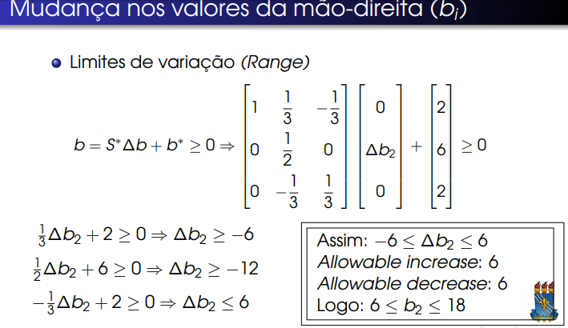

Tableau inicial (TI) do problema original

 | Eq. | x1 | x2 | x3 | X4 | X5 | LD [lado direito] |  | Modificado
Z | 0 | -3 | -5 | 0 | 0 | 0 | 0
X3 | 1 | 1 | 0 | 1 | 0 | 0 | 4 |  | 4
X4 | 2 | 0 | 2 | 0 | 1 | 0 | 12 |  | 24
X5 | 3 | 3 | 2 | 0 | 0 | 1 | 18 |  | 18

a | b | -c | l

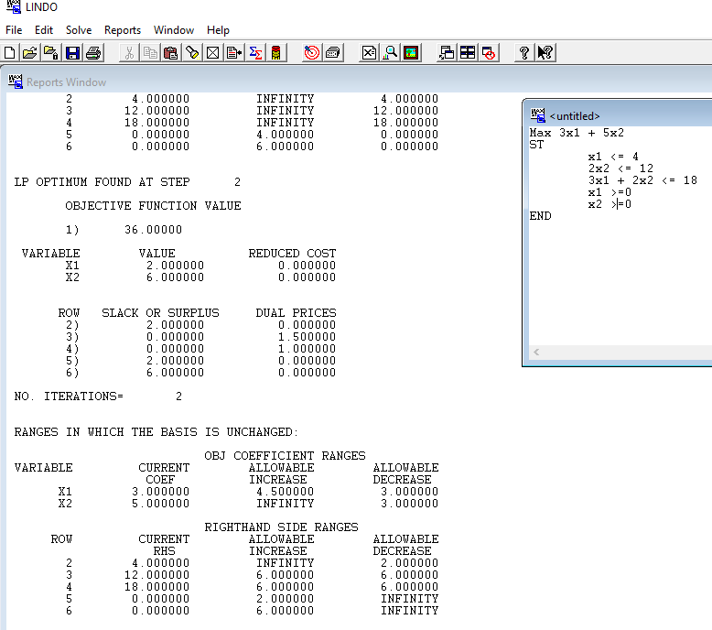
Tableau final (TF) do problema original
 | Eq. | x1 | x2 | x3 | X4 | X5 | LD [lado direito]
Z | 0 | 0 | 0 | 0 | 1.5 | 1 | 36
X3 | 1 | 0 | 0 | 1 | 0.33 | -0.33 | 2.00
X2 | 2 | 0 | 1 | 0 | 0.5 | 0.00 | 6.00
X1 | 3 | 1 | 0 | 0 | -0.33 | 0.33 | 2

Z* | b* | Y* | S*
 |  |  |  |  |  |  |  |  | b[modificado]
 | Fórmula |  | b = (S*)∆b + b* ≥ 0 |  |  |  | ∆b | b | b-
 |  |  |  |  |  |  | 0.00 | 4 | 4.00
 |  |  |  |  |  |  | 12.00 | 12 | 24.00
 |  |  |  |  |  |  | 0.00 | 18 | 18
 |  |  |  | Matriz 3x3
 |  | S* |  |  |  | 3x1
 |  |  |  |  |  | ∆b |  | b*
 | 1 | 0.33 | -0.33 |  |  | 0.00 |  | 2.00
 | 0 | 0.50 | 0.00 |  | X | 12.00 | + | 6.00 | >=0
 | 0 | -0.33 | 0.33 |  |  | 0.00 |  | 2

 |  |  |  |  |  | ∆b2? Substituir 12 por Delta b2
[l,c] |  |  | b*
[11] | 4 |  | 8.33 |  |  |  | 12.33
[21] | 6 | + | 66.67 | >=0 |  |  | 72.67 | >=0
[31] | -4 |  | 7.5 |  |  |  | 3.50
 |  |  | 12.5 |  |  |  | 12.50

 | Cálculo multiplicação das matrizes de ordem 3x3 e 3x1, que irão resultar em uma 3x1, e soma de b*
[l,c]
[11] | (1*0)+(0,33*∆b2)+(-0,33*0) + 2 >= 0 |  |  |  | 0,33*∆b2 + 2 >= 0 |  | ∆b2 >=-2/0,33 |  |  | -6.7
[21] | (0*0)+(0,5*∆b2)+(0*0) + 6 >=0 |  |  |  | 0,5*∆b2 + 6 >=0 |  | ∆b2 >= -6/0,5 |  |  | -12
[31] | (0*0)+(-0,33*∆b2)+(0,33*0) + 2 >=0 |  |  |  | -0,33*∆b2 + 2 >=0 |  | -∆b2 >= -2/0,33 |  | -∆b2 >= -6,7 (*-1) | ∆b2 <= 6,7

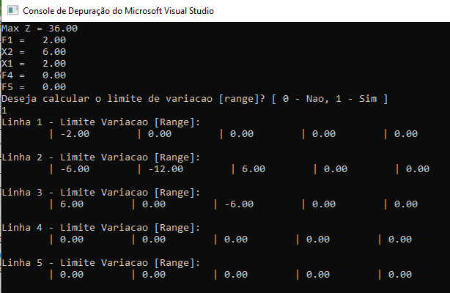
[11] |  |  | ∆b2 >= -6
[21] | ∆b2 >= -12
[31] |  |  |  |  |  |  |  |  | ∆b2 <= 6

 |  |  | interseção limitante: -6 a +6

 |  | Assim: -6 <= b2 <= 6
 |  | Permite incremento: 6
 |  | Permite decremento: 6
 |  | Logo: 6 <= b2 <= 18

Range1.b1
Modificação do Modelo Matemático
Mudança nos valores da mão-direita (bi)

Os limites de variação (range) podem ser obtidos
através da expressão a seguir:
b = (S*)*∆b + b* ≥ 0

 | Z - 10x1 -20x2 -30x3 = 0 |  |  |  |  |  |  | Problema modificado

 | 2x1 + 2x2 + 4x3 <= 300 |  |  | 2x1 + 2x2 + 4x3 + vF1 = 300 |  |  |  | 2x1 + 2x2 + 4x3 <= 600 |  |  | b1

 | 4x2 + 3x3 <= 200 |  |  | 4x2 + 3x3 + vF2 = 200

 | x1 <= 20 |  |  | x1 + vF3 = 20

 | 4x1 + 3x2 <= 50 |  |  | 4x1 + 3x2 + vF4 = 50

 |  |  |  |  |  |  | * [lado direito]

Tableau inicial (TI) do problema original

 | Eq. | x1 | x2 | x3 | vF1 | vF2 | vF3 | vF4 | LD* | b[modificado]
Z | 0 | -10 | -20 | -30 | 0 | 0 | 0 | 0 | 0 | 0
vF1 | 1 | 2 | 2 | 4 | 1 | 0 | 0 | 0 | 300 | 600 | ∆b1
vF2 | 2 | 0 | 4 | 3 | 0 | 1 | 0 | 0 | 200 | 200
vF3 | 3 | 1 | 0 | 0 | 0 | 0 | 1 | 0 | 20 | 20
vF4 | 4 | 4 | 3 | 0 | 0 | 0 | 0 | 1 | 50 | 50

a | b | -c | l

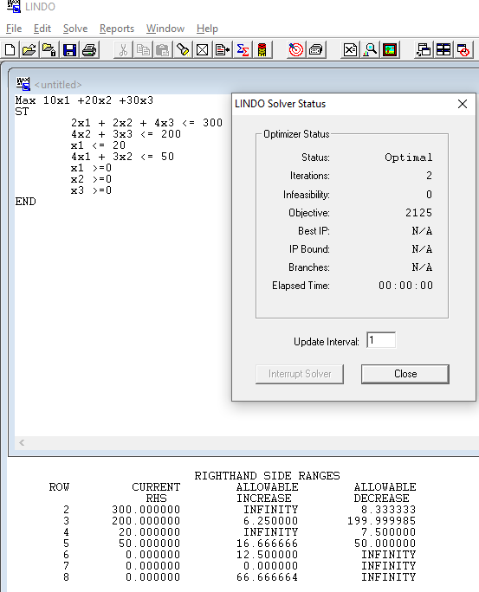
Tableau final (TF) do problema original
 | Eq. | x1 | x2 | x3 | vF1 | vF2 | vF3 | vF4 | LD [lado direito]
Z | 0 | 0 | 27.5 | 0 | 0 | 10 | 0 | 2.5 | 2125
vF1 | 1 | 0 | -4.83 | 0 | 1 | -1.33 | 0 | -0.5 | 8.33
x3 | 2 | 0 | 1.33 | 1 | 0 | 0.33 | 0 | 0 | 66.67
vF3 | 3 | 0 | -0.75 | 0 | 0 | 0 | 1 | -0.25 | 7.5
x1 | 4 | 1 | 0.75 | 0 | 0 | 0 | 0 | 0.25 | 12.5

Z* | b* | Y* | S*

 | Fórmula |  | b = (S*)∆b + b* ≥ 0 |  |  |  | ∆b | b- | b
 |  |  |  |  |  |  | 300 | 600 | 300
 |  |  |  |  |  |  | 0 | 200 | 200
 |  |  |  |  |  |  | 0 | 20 | 20
 |  |  |  | Matriz 4x4 |  |  | 0 | 50 | 50
 |  | S* |  |  |  | Matriz 4x1
 | c6 | c7 | c8 | c9 | c10 | ∆b |  | b*
[11] | 1 | -1.33 | 0 | -0.5 |  | 300 |  | 8.33
[21] | 0 | 0.33 | 0 | 0 | X | 0 | + | 66.67 | >=0
[31] | 0 | 0 | 1 | -0.25 |  | 0 |  | 7.50
[41] | 0 | 0 | 0 | 0.25 |  | 0 |  | 12.50
[51]
 |  |  |  |  |  | ∆b1? Substituir 300 por Delta b1
[l,c] |  |  | b* |  |  | [l,c]
[11] | 300 |  | 8.33 |  |  | [11] | 308.33
[21] | 0 | + | 66.67 | >=0 |  | [21] | 66.67 | >=0
[31] | 0 |  | 7.5 |  |  | [31] | 7.50
[41] | 0 |  | 12.5 |  |  | [41] | 12.50

 | Cálculo multiplicação das matrizes de ordem 4x4 e 4x1, que irão resultar em uma 4x1, e soma de b*
[l,c]
[11] | (1*∆b1) + (-1,33*0) + (0*0)+(-0,5*0) + 8,33 >=0 |  |  |  |  |  | ∆b1 >= -8,33
 | -8.33 |  | se coeficiente de b(i) for positivo não inverte o sinal >=
[21] | (0*∆b1)+(0,33*0)+(0*0)+(0*0) + 66,67 >=0 |  |  |  |  |  | 66,67 >=0
 | 66.67 | => | 0
[31] | (0*∆b1)+(0*0)+(1*0)+(-0,25*0) +7,5 >=0 |  |  |  |  |  | 7,5 >=0
 | 7.5 | => | 0
[41] | (0*∆b1)+(0*0)+(0*0)+(0,25*0) + 12,5 >=0 |  |  |  |  |  | 12,5 >=0
 | 12.5 | => | 0

[11]
[21]
[31] |  | ∆b1 >= -7,5
[41]

 | Assim: -7,5 <= b1
 | Permite incremento: infinito
 | Permite decremento: 7,5
 | Logo: -7,5 <= b1 <= infinito

Range1.b2
Modificação do Modelo Matemático
Mudança nos valores da mão-direita (bi)

Os limites de variação (range) podem ser obtidos
através da expressão a seguir:
b = (S*)*∆b + b* ≥ 0

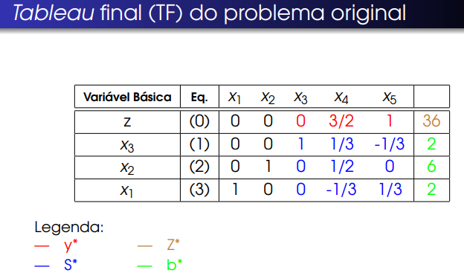

 | Z - 10x1 -20x2 -30x3 = 0

 | 2x1 + 2x2 + 4x3 <= 300 |  |  | 2x1 + 2x2 + 4x3 + vF1 = 300 |  |  |  | Problema modificado

 | 4x2 + 3x3 <= 200 |  |  | 4x2 + 3x3 + vF2 = 200 |  |  |  | 4x2 + 3x3 <= 600 |  |  | ∆b2

 | x1 <= 20 |  |  | x1 + vF3 = 20

 | 4x1 + 3x2 <= 50 |  |  | 4x1 + 3x2 + vF4 = 50

 |  |  |  |  |  |  | * [lado direito]

Tableau inicial (TI) do problema original

 | Eq. | x1 | x2 | x3 | vF1 | vF2 | vF3 | vF4 | LD* | b[modificado]
Z | 0 | -10 | -20 | -30 | 0 | 0 | 0 | 0 | 0 | 0
vF1 | 1 | 2 | 2 | 4 | 1 | 0 | 0 | 0 | 300 | 300
vF2 | 2 | 0 | 4 | 3 | 0 | 1 | 0 | 0 | 200 | 600 | ∆b2
vF3 | 3 | 1 | 0 | 0 | 0 | 0 | 1 | 0 | 20 | 20
vF4 | 4 | 4 | 3 | 0 | 0 | 0 | 0 | 1 | 50 | 50

a | b | -c | l

Tableau final (TF) do problema original
 | Eq. | x1 | x2 | x3 | vF1 | vF2 | vF3 | vF4 | LD [lado direito]
Z | 0 | 0 | 27.5 | 0 | 0 | 10 | 0 | 2.5 | 2125
vF1 | 1 | 0 | -4.83 | 0 | 1 | -1.33 | 0 | -0.5 | 8.33
x3 | 2 | 0 | 1.33 | 1 | 0 | 0.33 | 0 | 0 | 66.67
vF3 | 3 | 0 | -0.75 | 0 | 0 | 0 | 1 | -0.25 | 7.5
x1 | 4 | 1 | 0.75 | 0 | 0 | 0 | 0 | 0.25 | 12.5

Z* | b* | Y* | S*

 | Fórmula |  | b = (S*)∆b + b* ≥ 0 |  |  |  | ∆b | b- | b
 |  |  |  |  |  |  | 0 | 300 | 300
 |  |  |  |  |  |  | 400 | 600 | 200
 |  |  |  |  |  |  | 0 | 20 | 20
 |  |  |  | Matriz 4x4 |  |  | 0 | 50 | 50
 |  | S* |  |  |  | Matriz 4x1
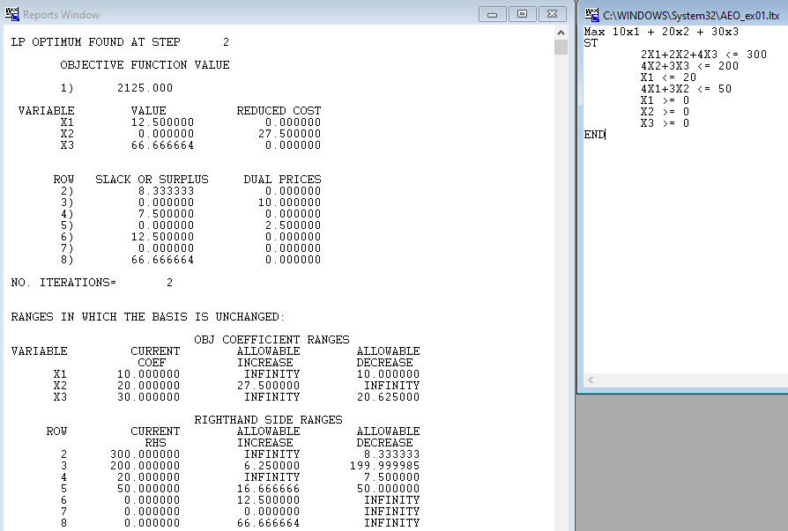
 |  |  |  |  |  | ∆b |  | b*
 | 1 | -1.33 | 0 | -0.5 |  | 0 |  | 8.33
 | 0 | 0.33 | 0 | 0 | X | 400 | + | 66.67 | >=0
 | 0 | 0 | 1 | -0.25 |  | 0 |  | 7.50
 | 0 | 0 | 0 | 0.25 |  | 0 |  | 12.50

 |  |  |  |  |  | ∆b2? Substituir 400 por Delta b2
[l,c] |  |  | b* |  |  | [l,c]
[11] | -533.33333333 |  | 8.33 |  |  | [11] | -525.00
[21] | 133.33333333 | + | 66.67 | >=0 |  | [21] | 200.00 | >=0
[31] | 0 |  | 7.5 |  |  | [31] | 7.50
[41] | 0 |  | 12.5 |  |  | [41] | 12.50

 | Cálculo multiplicação das matrizes de ordem 4x4 e 4x1, que irão resultar em uma 4x1, e soma de b*
[l,c]
[11] | (1*0) + (-1,33*∆b2) + (0*0)+(-0,5*0) + 8,33 >=0 |  |  |  |  |  | -1,33*∆b2 + 8,33 >=0 |  |  | -1,33*∆b2 >= -8,33 (*-1) |  | ∆b2 <= 6,26
 | -6.2475 | => | coeficiente negativo: *-1 |  |  | => | 6.25 | e inverte sinal, de >= para <=
[21] | (0*0)+(0,33*∆b2)+(0*0)+(0*0) + 66,67 >=0 |  |  |  |  |  | 0,33*∆b2 + 66,67 >=0 |  |  | 0,33*∆b2 >= -66,67 |  | ∆b2 >= -202,03
 | -200.01 |  | coeficiente positivo, não inverte sinal >=
[31] | (0*0)+(0*∆b2)+(1*0)+(-0,25*0) +7,5 >=0 |  |  |  |  |  | 7,5 >=0
 | #DIV/0! |  | coeficiente = 0, será 0 |  |  | 0
[41] | (0*0)+(0*∆b2)+(0*0)+(0,25*0) + 12,5 >=0 |  |  |  |  |  | 12,5 >=0
 | #DIV/0! |  | coeficiente = 0, será 0 |  |  | 0

[11] |  |  |  |  |  |  |  |  | ∆b2 <= 6,26
[21] |  |  | ∆b2 >= -202,03
[31]
[41]

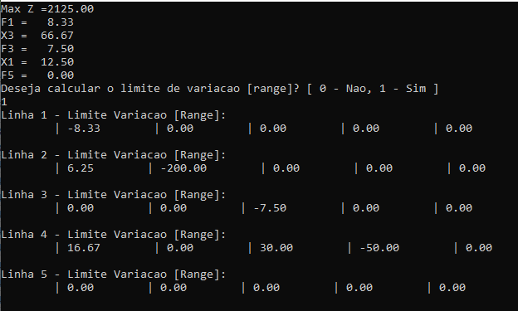
 |  |  | interseção limitante: -202 a +6

 |  | Assim: -202 <= b2 <= 6
 |  | Permite incremento: 6
 |  | Permite decremento: 202
 |  | Logo: 198 <= b2 <= 406

